Balance Consolidado
COCA-COLA FEMSA
ESTADO DE SITUACIÓN FINANCIERA CONSOLIDADO
Millones de pesos

Activos | Jun-19 | Dec-18 | % Var. | Pasivo y capital | Jun-19 | Dec-18 | % Var.
Activos Corrientes |  |  |  | Pasivo Corriente
Efectivo, equivalentes de efectivo y valores negociables |  |  |  | Deuda a corto plazo y documentos | 16,726 | 11,604 | 44%
 | 23,486 | 23,727 | -1% | Proveedores | 15,993 | 19,746 | -19%
Total cuentas por cobrar | 11,530 | 14,847 | -22% | Vencimiento CP del pasivo por Arrendamiento a LP | 487 | - | -
Inventarios | 10,020 | 10,051 | 0% | Otros pasivos corto plazo | 20,142 | 14,174 | 42%
Otros activos circulantes | 8,900 | 8,865 | 0% | Pasivo circulante | 53,347 | 45,524 | 17%
Total activos circulantes | 53,936 | 57,490 | -6% | Pasivos no corrientes
Activos no corrientes |  |  |  | Préstamos bancarios y documentos por pagar | 58,863 | 70,201 | -16%
Propiedad, planta y equipo | 106,874 | 106,259 | 1% | Obligaciones por Arrendamiento LP | 1,076 | -
Depreciación acumulada | (46,393) | (44,316) | 5% | Otros pasivos de largo plazo | 17,254 | 16,313 | 6%
Total propiedad, planta y equipo, neto | 60,481 | 61,942 | -2% | Total pasivo | 130,540 | 132,037 | -1%
Activos por Derechos de Uso | 1,552 | - | NA | Capital
Inversión en acciones | 10,618 | 10,518 | 1% | Participación no controladora | 6,942 | 6,807 | 2%
Activos intangibles | 115,709 | 116,804 | -1% | Total participación controladora | 122,248 | 124,943 | -2%
Otros activos no circulantes | 17,434 | 17,033 | 2% | Total capital | 129,190 | 131,750 | -2%
Total activos | 259,730 | 263,788 | -2% | Total Pasivo y Capital | 259,730 | 263,788 | -2%

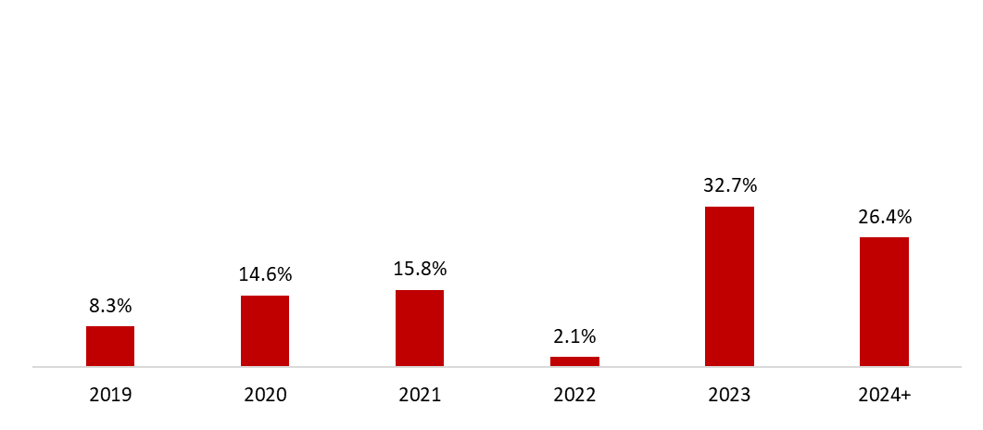
 | 30 de junio de 2019
Mezcla de la deuda | % Deuda Total (1) | % Tasa de interés variable (1) (2) | Tasa promedio | Perfil de vencimiento de deuda
Moneda
Pesos mexicanos | 58.5% | 10.9% | 8.4%
U.S. dólares | 8.9% | 0.0% | 3.9%
Pesos colombianos | 1.7% | 100.0% | 5.5%
Reales brasileños | 29.0% | 1.7% | 7.8%
Pesos uruguayos | 1.6% | 0.0% | 10.0%
Pesos argentinos | 0.3% | 20.0% | 65.5%
Deuda total | 100% | 4.6% | 8.0%
(1) Después del efecto de los swaps de monedas.
(2) Calculado sobre la ponderación de la mezcal de deuda remanente para cada año.

Razones financieras | U12M 2019 | Año 2018 | Δ%
Deuda neta incluyendo efecto de coberturas (1)(3) | 51,670 | 56,934 | -9.2%
Deuda neta incluyendo efecto de coberturas / Flujo operativo (1)(3) | 1.39 | 1.61
Flujo operativo / Gasto financiero, neto (1) | 6.07 | 5.40
Capitalización (2) | 40.2% | 40.5%
(1) Deuda neta = Deuda total - caja
(2) Deuda total / (deuda a largo plazo + capital social)
(3) Después del efecto de los swaps de monedas.

